利用者名簿 球技場
岩名運動公園球技場 新型コロナウィルス感染症対策 当日利用者名簿

 | 新型コロナウイルス感染症の拡大を防止するため、感染症予防にご協力をお願いいたします。
 | 下記の各項目をご記入のうえ、最低1か月の保管をお願いいたします。
 | また、書面の提出をお願いした際は、速やかにご提出ください。
 | なおご提出いただいた名簿の情報につきましては、当該施設において感染者が発生した場合に、
 | 感染経路の把握や連絡・関係各所への提出等に使用させていただき、それ以外の目的には使用
 | いたしません。

団体名： ／ 個人名 人数 名
利用日 令和 年 月 日（ 曜日）
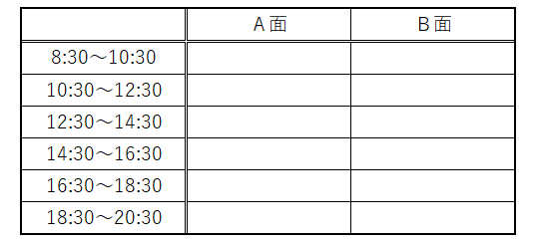

 |  | ※該当欄に〇を記入してください。（全面使用の場合は両方に〇）

利 用 者 名 簿 |  |  |  | 利 用 者 名 簿
 | 氏名 | 電話番号 | 当日の体温 |  | 氏名 | 電話番号 | 当日の体温
1 |  |  | ℃ | 21 |  |  | ℃
2 |  |  | ℃ | 22 |  |  | ℃
3 |  |  | ℃ | 23 |  |  | ℃
4 |  |  | ℃ | 24 |  |  | ℃
5 |  |  | ℃ | 25 |  |  | ℃
6 |  |  | ℃ | 26 |  |  | ℃
7 |  |  | ℃ | 27 |  |  | ℃
8 |  |  | ℃ | 28 |  |  | ℃
9 |  |  | ℃ | 29 |  |  | ℃
10 |  |  | ℃ | 30 |  |  | ℃
11 |  |  | ℃ | 31 |  |  | ℃
12 |  |  | ℃ | 32 |  |  | ℃
13 |  |  | ℃ | 33 |  |  | ℃
14 |  |  | ℃ | 34 |  |  | ℃
15 |  |  | ℃ | 35 |  |  | ℃
16 |  |  | ℃ | 36 |  |  | ℃
17 |  |  | ℃ | 37 |  |  | ℃
18 |  |  | ℃ | 38 |  |  | ℃
19 |  |  | ℃ | 39 |  |  | ℃
20 |  |  | ℃ | 40 |  |  | ℃

